Demanda
 | Demanda
 | SIEL - Sistema de Información Eléctrico Colombiano |  | Fuente: XM

 | Fecha de Ejecución Reporte: 22/12/2017 04:07
 |  |  | Página 1 de 2

Para una mejor visualización exporte el reporte a Excel | Si desea consultar los últimos 5 años de información utilice el filtro Año de la parte superior de este reporte | Tablas de Datos Hojas 2

Metrica Seleccionada: Demanda Real

Año: 2017
Departamento: Todos

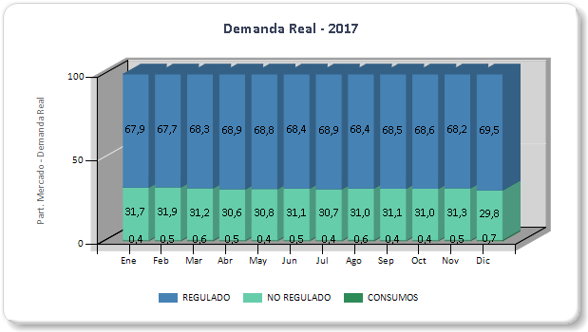 |  | 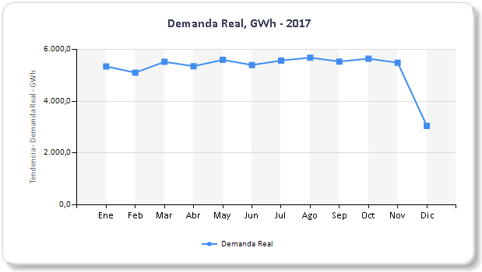

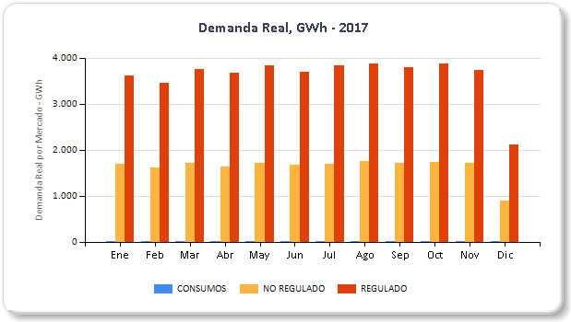 |  | 